工作表1
編號 | 問題
1 | 在自動組版內，需要顯示宮格代碼;現行為文字，溝通上不容易找到該宮格，如有代碼可方便使用者相互溝通
2 | tilte 需求 目前：在後台有一個tags可由設計作圖
 | 希望有兩種title banner 形式，一種為原本的圖片上傳，(新增)第二種一個tags可以讓系統操作者自由填字(文字可置中對齊)，填完字後有一個小型的背景圖庫，可以選擇背景上傳製作成title banner | 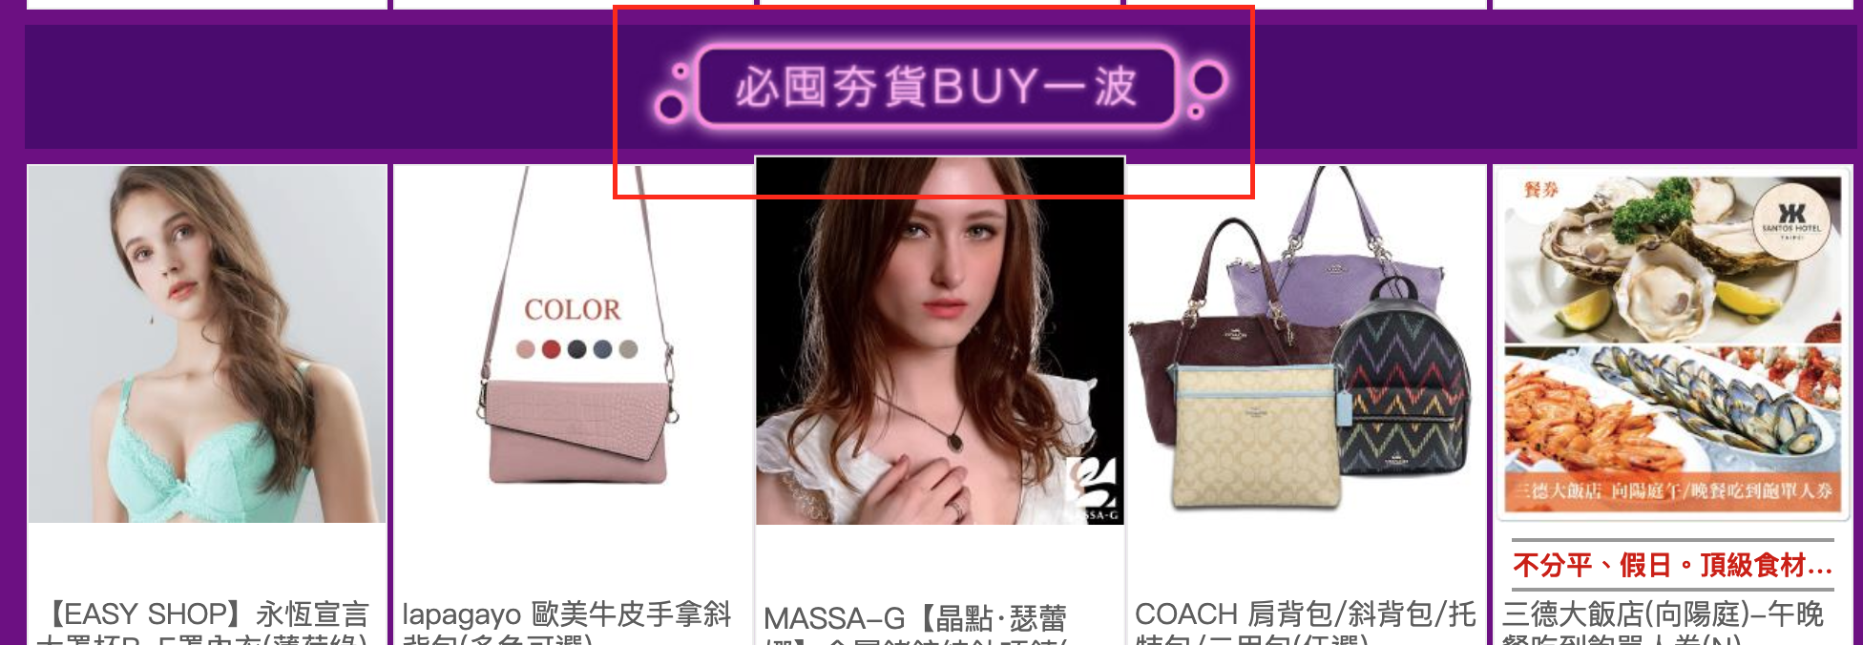
3 | 新增宮格樣版時，如無banner 圖片tag會有異常(異常顯示：資料庫錯誤) | 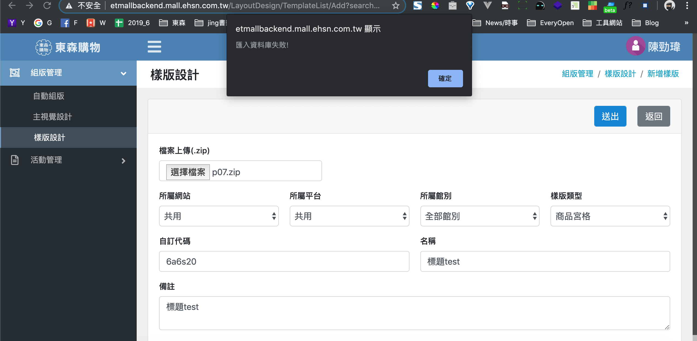
4 | 目前上傳到宮格都必須要至少帶一品，希望能不要限制 可以有零品宮格

